jQuery Mobile
简介 | jQuery Mobile是一种针对触摸而优化的Web框架，主要面向智能手机和平板电脑的成熟web应用框架；jQuery Mobile构建于Jquery ，为前端开发人员提供了一个兼容所有主流移动设备平台的统一UI接口系统。拥有出色的弹性，轻量化以及渐进增强特性与可访问性；
特点 | 1.使用简单：熟悉jQuery的开发人员能很快熟悉jQuery Mobile；
 | 2.跨平台兼容性能良好：jQuery Mobile关注与跨平台兼容处理，具有良好的兼容性
 | 3.社区和企业支持力度大：jQuery Mobile开源社区发展良好，其它的如Dreamweaver和Photo Swipe等软件提供对jQuery Mobile支持
相关网站 | http://jquerymobile.com/

兼容性 | GBS（分级浏览器支持，Graded Browser Support）将移动浏览器分为三个级别：A级、B 级以及C 级。对jQuery Mobile 来说，各级含义如下： A级：支持CSS3 媒体查询（media queries）的浏览器。这类浏览器会被jQuery 团队完整地测试。不过，如果设备不支持，则一些特性会被自动禁用。jQuery Mobile将提供一个完整的基于AJAX 动画的体验。 B级：具有增强体验，但是没有AJAX 导航特性的浏览器。 C级：不兼容jQuery Mobile 的浏览器。这类浏览器不能从jQuery Mobile 框架接收任何CSS 或JavaScript 代码，因此用户将只能看到一个无样式的HTML 文件内容。本书后面会提到如何处理这种情况。 http://jquerymobile.com/gbs/
 | Graded device support matrix Note: this matrix has been superseded by the newer graded browser support levels. This is the matrix of devices we as project identified at the start of the development process as target platforms. The final supported devices for 1.0 and beyond will be determined by the shifting mobile browser space and technical feasibility.
 | 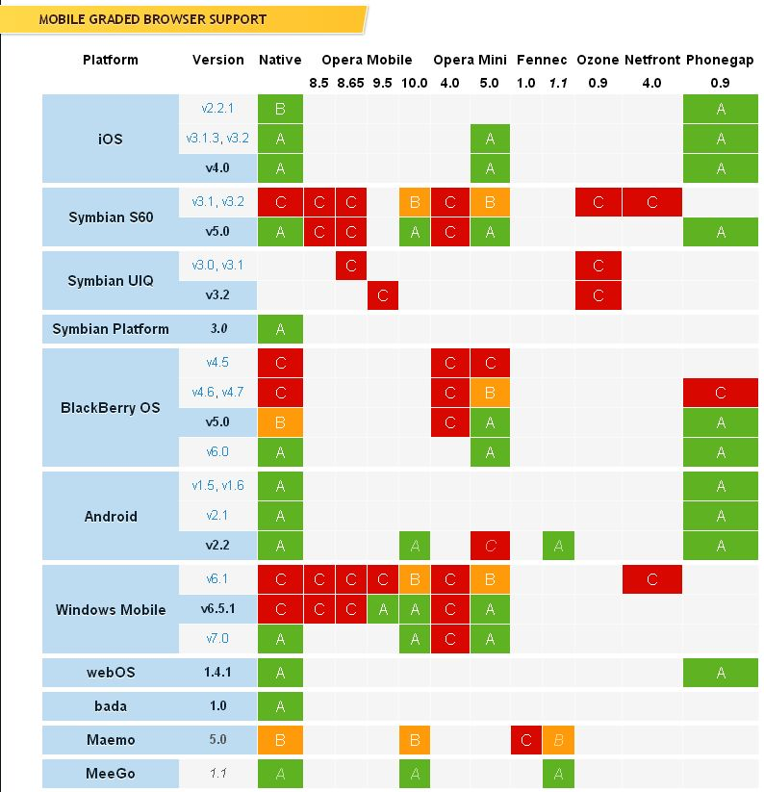

 | What do the grades mean? The grades are a combination of the browser quality combined with the browser’s relevance in the larger mobile market. Generally speaking we break down the grades in this manner: Key: A High Quality. A browser that’s capable of, at minimum, utilizing media queries (a requirement for jQuery Mobile). These browsers will be actively tested against but may not receive the full capabilities of jQuery Mobile. B Medium Quality. A capable browser that doesn’t have enough market share to warrant day-to-day testing. Bug fixes will still be applied to help these browsers. C Low Quality. A browser that is not capable of utilizing media queries. They won’t be provided any jQuery Mobile scripting or CSS (falling back to plain HTML and simple CSS). Upcoming browser. This browser is not yet released but is in alpha/beta testing.

